09-01-02
Smeta.RU (495) 974-1589
 |  |  |  |  |  |  |  |  | Форма № 4б
 | "СОГЛАСОВАНО" |  |  |  |  | "УТВЕРЖДАЮ"

 | ______________________ |  |  |  |  | ______________________
 | "_____"________________ 2025 г. |  |  |  |  | "_____"________________ 2025 г.

Капитальный ремонт здания Государственного бюджетного общеобразовательного учреждения города Москвы «Школа № 236» по адресу: г. Москва, ул. Клязьминская, д. 7, к. 4. I этап
(наименование стройки и/или объекта)

ЛОКАЛЬНАЯ СМЕТА № 09-01-02

Перевозка мусора
(наименование работ и затрат)

Основание: чертежи № 0224-00272-01-0-ООС2

 |  |  |  |  |  |  |  | В базисном уровне цен | В текущем уровне цен
 |  |  |  | Сметная стоимость |  |  |  | 188.20 | 2,900.21 | тыс.руб.
 |  |  |  | Строительные работы |  |  |  | 0.00 | 0.00 | тыс.руб.
 |  |  |  | Работы по монтажу оборудования |  |  |  | 0.00 | 0.00 | тыс.руб.
 |  |  |  | Оборудование |  |  |  | 0.00 | 0.00 | тыс.руб.
 |  |  |  | Прочие работы и затраты |  |  |  | 188.20 | 2,900.21 | тыс.руб.
 |  |  |  | Средства на оплату труда |  |  |  | 0.00 | 0.00 | тыс.руб.
 |  |  |  | Затраты труда |  |  |  | 0.00 |  | чел.-ч.

Составлен(а) по ТСН-2001 с учетом Дополнения №: 79
№ и период сборника коэффициентов (индексов) пересчета: Коэффициенты к ТСН-2001 МГЭ Дополнение 79, строительство №216/79 III квартал 2025 года и Коэффициенты к ТСН-2001.13-2 Дополнение 45 №62/45 III квартал 2025 года |  |  |  |  |  |  |  |  |  |  | 3 кв-л сентябрь
№ п/п | Шифр расценки и коды ресурсов | Наименование работ и затрат | Ед. изм. | Кол-во единиц | Цена на ед. изм., руб. | Попра- вочные коэффи- циенты | Коэффи- циенты зимних удорожа- ний | Всего в ценах на январь 2000 года, руб. | Коэффи- циенты (индек- сы) пере- счета, нормы НР и СП | ВСЕГО затрат в текущем уровне цен, руб.
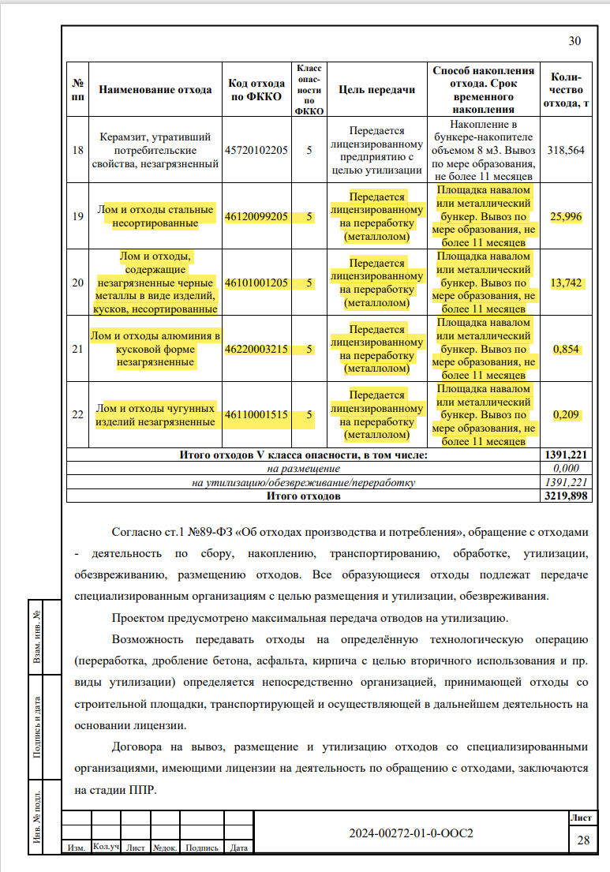
1 | 2 | 3 | 4 | 5 | 6 | 7 | 8 | 9 | 10 | 11

Раздел: Перевозка мусора
1 | 15.2-45-42 | Перевозка строительного мусора на расстояние до 45 км автосамосвалами грузоподъемностью до 10 т | т | 3219.898 |  |  |  |  |  |  | исключить лом металла, у него свой путь
 |  | ЭМ |  |  | 58.45 |  | 1 | 188,203.04 | 15.41 | 2,900,208.85
 |  | ВСЕГО работ по позиции: |  |  |  |  | 188,203.04 |  | 2,900,208.85
 |  | ВСЕГО оборудование по позиции: |  |  |  |  | 0.00 |  | 0.00
 |  | ВСЕГО по позиции: |  |  |  |  | 188,203.04 |  | 2,900,208.85

Итого по разделу: Перевозка мусора |  |  |  |  |  |  | 188,203.04 |  | 2,900,208.85

Итого по локальной смете: Перевозка мусора |  |  |  |  |  |  | 188,203.04 |  | 2,900,208.85

Составил |  |  |  |  |  |  | Лукьянова А.Л.
 |  | (должность, подпись, инициалы, фамилия)

Проверил
 |  | (должность, подпись, инициалы, фамилия)

